VN (thong thuong)
Giấy đề xuất phương pháp sáng tạo mới
 |  |  |  |  |  |  |  |  |  |  |  |  |  |  |  |  |  |  |  |  |  |  |  | Số quản lý: FP-FI (Cải đính 20)

 |  |  |  |  |  |  |  |  |  |  | Ngày nhận đề án: |  |  |  |  | 2026/8/22 |  |  |  |  |  |  |  |  |  |  |  |  |  |  | Số tiếp nhận: |  |  |  | 6180

 |  |  |  |  |  |  |  |  |  |  | Tên người đề xuất: |  |  |  |  | HUỲNH TRỌNG PHÚC |  |  |  |  |  |  |  |  |  |  |  |  |  |  | MSNV: |  |  |  | 20250571

 |  |  |  |  |  |  |  |  |  |  | Phòng ban trực thuộc: |  |  |  |  | BNF

 | Tên đề án : CẢI TIẾN ROBOT VẬN HÀNH KHÔNG NGƯỜI LÁI (AGV) VẬN CHUYỂN LINH KIỆN GIẢM CÔNG SỐ

 | Cải tiến tại: Công đoạn: _ Vận chuyển _ Line _ ___ Nhóm hàng ________ Phòng ban __PVT -W/H ___________:

Cách làm từ trước đến nay
Phương pháp mới・Nội dung cải tiến

 |  | (Ghi đơn giản, dễ hiểu những thuyết minh・lược đồ) |  |  |  |  |  |  |  |  |  |  |  |  |  |  |  |  |  |  | (Ghi đơn giản, dễ hiểu những thuyết minh・lược đồ)

1. Phòng vật tư -F3 : Cung cấp linh kiện đến PCT8
. Nhận kanban yêu cầu từ PCT8 |  |  |  |  |  |  |  |  |  |  |  |  |  |  |  |  |  | Cải tiến AGV tự vận hành , giảm công số vận chuyển
. Picking linh kiện |  |  |  |  |  |  |  |  |  |  |  |  |  |  |  |  |  | ※Cụ thể như sau :
. Vận chuyển linh kiện từ kệ linh kiện đến thang máy 3 sau khi đã picking . |  |  |  |  |  |  |  |  |  |  |  |  |  |  |  |  |  | Tác chế cơ cấu khung AGV
ĐVĐ : |  |  |  |  |  |  |  |  |  |  |  |  |  |  |  |  |  | Kiểm chứng lắp ráp linh kiện AGV bằng linh kiện, thiết bị tái chế
※Người tháo tác vận chuyển từ kệ linh kiện đến thang máy 3 di chuyển bộ , mất công số |  |  |  |  |  |  |  |  |  |  |  |  |  |  |  |  |  | Viết chương trình robot tự hành
vận chuyển |  |  |  |  |  |  |  |  |  |  |  |  |  |  |  |  |  | Lập PG robot tự hành bằng đường line băng keo
2. Phòng DENSEN 2 - F3 : Vận chuyển dây điện cung cấp cho PCT8 |  |  |  |  |  |  |  |  |  |  |  |  |  |  |  |  |  | ※Tạo tính năng cho AGV
Dây điện PCT8 yêu cầu và được cung cấp từ F2 , sau khi dây điện từ F2 về F3 , |  |  |  |  |  |  |  |  |  |  |  |  |  |  |  |  |  | 1.Gặp vật cản phanh gấp dừng lại
người thao tác vận chuyển dây điện từ bục xe tải đến thang máy 3 bằng xe scooter . |  |  |  |  |  |  |  |  |  |  |  |  |  |  |  |  |  | 2.Tự động giảm tốc khi ôm cua và tăng tốc trở lại khi thoát cua.
 |  |  |  |  |  |  |  |  |  |  |  |  |  |  |  |  |  | 3.Có cơ chế "đề ba" : Tăng/giảm tốc độ từ từ khi khởi hành hoặc
 |  |  |  |  |  |  |  |  |  |  |  |  |  |  |  |  |  | thay đổi trạng thái.
 |  |  |  |  |  |  |  |  |  |  |  |  |  |  |  |  |  | 4.Tự động quay đầu tại vạch báo hiệu điểm cuối, dừng nghỉ 3 giây
 |  |  |  |  |  |  |  |  |  |  |  |  |  |  |  |  |  | rồi chạy tiếp.
 |  |  |  |  |  |  |  |  |  |  |  |  |  |  |  |  |  | 5.Tự động phanh và dừng xe hoàn toàn khi phát hiện có vật cản phía trước.
 |  |  |  |  |  |  |  |  |  |  |  |  |  |  |  |  |  | 6.Bảo vệ mất line (đường băng keo) : Tự động dừng khẩn cấp nếu xe trật hoàn toàn
 |  |  |  |  |  |  |  |  |  |  |  |  |  |  |  |  |  | khỏi vạch line quá 0.5 giây.
 |  |  |  |  |  |  |  |  |  |  |  |  |  |  |  |  |  | 7.Vượt rách line: Tự động chạy lướt qua các đoạn vạch dẫn đường
 |  |  |  |  |  |  |  |  |  |  |  |  |  |  |  |  |  | bị đứt gãy gãy ngắn.
 |  |  |  |  |  |  |  |  |  |  |  |  |  |  |  |  |  | 8.Lập chương trình dừng tại khi đến trạm ( nhà ga )
 |  |  |  |  |  |  |  |  |  |  |  |  |  |  |  |  |  | 9.PG báo hiệu khi AGV đến trạm (nhà ga) ….
 |  |  |  |  |  |  |  |  |  |  |  |  |  |  |  |  |  | ※Phân loại vận hành :
 |  |  |  |  |  |  |  |  |  |  |  |  |  |  |  |  |  | AGV Vận chuyển dây điện và linh kiện từ bục xe tải -PVT đến thang máy 3
 |  |  |  |  |  |  |  |  |  |  |  |  |  |  |  |  |  | và ngược lại
 |  |  |  |  |  |  |  |  |  |  |  |  |  |  |  |  |  | ※Phương pháp vận chuyển như sau :
 |  |  |  |  |  |  |  |  |  |  |  |  |  |  |  |  |  | Khi đến vị trí trạm dừng , AGV tự dừng và báo động đến người tháo tác để
 |  |  |  |  |  |  |  |  |  |  |  |  |  |  |  |  |  | gắn móc kết nối giữa các toa xe vận chuyển vào AGV , sau khi hoàn thành
 |  |  |  |  |  |  |  |  |  |  |  |  |  |  |  |  |  | AGV sẽ tự động chạy đến điểm tiếp theo

Hiệu quả của việc thực thi tuyển chọn

750750
 |  |  | (Ghi công số hiệu quả ・giá trị số・số tiền) |  |  |  |  |  |  |  |  |  |  |  |  | (Về công số thì hãy tính bằng tiền 3.13USD/H)
* Thời gian nắm bắt hiện trạng: |  |  |  |  |  |  |  |  |  |  |  |  |  |  |  | 1USD = 26,363 VND, giảm diện tích (1㎡) = 4.5 USD/tháng
 |  | 2026-01-02
 |  |  |  |  |  |  |  |  |  |  |  |  |  |  |  | Chi phí đầu tư:
 |  |  |  |  |  |  |  |  |  |  |  |  |  |  |  | * Nguyên vật liệu:
 |  |  |  |  |  |  |  |  |  |  |  |  |  |  |  |  | AGV : |  |  |  |  | 584.00 USD
* Thời gian xác nhận hiệu quả:
 |  | 2026-06-26 |  |  |  |  |  |  |  |  |  |  |  |  |  | * Nhân công:
 |  |  |  |  |  |  |  |  |  |  |  |  |  |  |  |  | 1 |  | người |  |  | * | 240 | H | * | 3.13 |  |  | USD |  | = |  | 751.20 USD

 |  |  |  |  |  |  |  |  |  |  |  |  |  |  |  | Tổng chi phí đầu tư: |  |  |  |  |  |  |  |  | 1335.20 USD |  |  |  |  |  |  | (D)

* Số tiền hiệu quả:
* Hiệu quả khi giảm thời gian thao tác:
 | 1. Phòng vật tư -F3 : Cung cấp linh kiện đến PCT8 ( vận chuyển linh kiện từ kệ đến thang máy số 3 )
 |  | Trước : | 5 người picking
 |  | Sau : | 4 người picking -＞ ▲1 người/ ca
 |  | Hiệu quả : ▲1 người/ ca →▲2 người/ngày *10h * 3.13usd *24ngày *12 tháng = |  |  |  |  |  |  |  |  |  |  |  |  |  | ▲18,029usd/năm |  |  |  |  |  |  |  | (A)
 | 2. Phòng DENSEN 2 - F3 : Vận chuyển dây điện cung cấp cho PCT8 ( từ bục xe tải đến thang máy 3 )
 |  | Trước : 680`phút / ngày
 |  | Sau : 471 `phút / ngày-> ▲3.5hr/ca
 |  | Hiệu quả : ▲3.5hr/ca →▲7hr/ngày * 3.13usd *24ngày *12 tháng = |  |  |  |  |  |  |  |  |  |  | ▲6,310usd/năm |  |  |  |  |  |  | (B)
* Hiệu quả giảm thiết bị :
 |  | Xe scooter + hệ thống an toàn : ▲1台 (1台→0台） ➡ |  |  |  |  |  |  | ▲1,668usd/năm |  |  |  |  |  | (C)
 |  | Xe scooter giảm --> di chuyển đến PCT8 thay thế người vận chuyển bộ , giảm sức nặng cho người thao tác

→ Lợi nhuận: |  |  | (A)+(B)+(C)-(D) |  | ▲24,672usd/năm

* Thời gian giảm dùng để làm gì?
 |  | Đối ứng nghiệp vụ khác trong phòng ban và thay thế người nghỉ luôn

* Phòng ban |  |  |  |  | KTSX 1 |  |  |  |  |  |  | Hệ thống |  |  |  |  |  |  |  |  | QLCL W/H 1 |  |  |  |  |  |  | Không liên quan
hỗ trợ cải tiến |  |  |  |  | KTSX 2 |  |  |  |  |  |  | Thiết bị |  |  |  |  |  |  |  |  | QLCL W/H 2 |  |  |  |  |  |  | P.ban khác (ghi rõ):
 |  |  |  |  | QL Kỹ thuật |  |  |  |  |  |  | QL Thiết bị |  |  |  |  |  |  |  |  | NF

* Tính lâu dài của đề án： |  |  |  |  |  |  |  | Vĩnh viễn |  |  |  |  |  |  |  |  |  |  |  |  | Có thời hạn: |  |  |  |  |  |  |  | (tháng)
 |  |  |  |  |  |  |  | Khác (ghi rõ):

Thẩm tra của phòng ban liên quan và trưởng phòng trực thuộc
 |  |  |  |  |  |  |  |  |  |  | Nhất định thực thi xác nhận nội dung đề án
 |  |  |  |  |  |  |  |  |  |  | (tính mới mẻ, tình huống thực thi, tính hợp lý về hiệu quả)

Họ tên & phòng ban trực thuộc của người thẩm tra 1： |  |  |  |  |  |  |  |  |  | MAI THỊ NGỌC DIÊN

※ Chú ý:
 | Nếu nội dung cải tiến thuộc chỉ thị triển khai ngang của các phòng ban thì không được xem là đề án.
 | (Trường hợp trưởng phòng ban không thể phán đoán thì hãy xác nhận kỹ với Buchou, Honbuchou (Fuku Honbuchou) để quyết định.)
1/ Nội dung thay đổi/ cải tiến có thuộc đối tượng phát hành đơn Quản lý thay đổi không? |  |  |  |  |  |  |  |  |  |  |  |  |  |  |  |  |  |  |  |  |  |  |  |  |  |  |  |  |  | Có |  |  |  | Không
2/ Đã phát hành đơn trước khi đưa đề án chưa? |  |  |  |  |  |  |  |  |  |  |  |  |  |  |  | Đã phát hành |  |  |  |  |  |  |  |  | Chưa phát hành
3/ Số quản lý của đơn: |  |  |  |  |  |  |  |  |  |  |  |  |  |  |  |  |  |  |  |  |  |  |  |  |  |  |  |  |  |  |  |  |  |  |  | `
Cung cấp tiêu chuẩn
4/ Đề án có phát hành tiêu chuẩn hoá không? (Trình tự thao tác, tiêu chuẩn thao tác, bảng thuyết trình chỉ đạo, …)
 |  |  |  | Đã phát hành |  |  | Số quản lý tiêu chuẩn hoá: |  |  |  |  |  |  | VACE-768-00
 |  |  |  | Không phát hành

* Ý kiến về triển khai ngang: |  |  |  |  |  |  | Triển khai nội bộ |  |  |  |  |  |  |  |  | Triển khai phòng ban liên quan |  |  |  |  |  |  |  |  |  |  |  | Không cần triển khai

* Xác nhận tính thao tác sau cải tiến: |  |  |  |  |  |  |  |  |  | Dễ thao tác |  |  |  |  |  |  |  |  |  |  |  |  |  | Khó thao tác
 |  |  |  |  |  |  |  |  |  | Không ảnh hưởng thao tác |  |  |  |  |  |  |  |  |  |  |  |  |  | Cần cải tiến thêm

 |  | Đề án mới có sự sáng tạo , đã mang lại hiệu quả cao

 |  |  |  |  | Kết quả thẩm tra： |  |  |  |  |  |  |  | Chọn |  |  |  |  |  |  | Bảo lưu |  |  |  |  |  |  | Không chọn

Họ tên & Phòng ban liên quan của người thẩm tra 1: |  |  |  |  |  | PCT8 Dinh Cam Binh
Cải tiến rút ngắn thời gian thao tác

 |  |  |  |  | Kết quả thẩm tra： |  |  |  |  |  |  |  | Chọn |  |  |  |  |  |  | Bảo lưu |  |  |  |  |  |  | Không chọn

hinh anh truoc
F3 -DENSEN 2
F3-PVT
F3 -DENSEN 2
F3-PVT
TRƯỚC CẢI TIẾN : | SAU CẢI TIẾN :

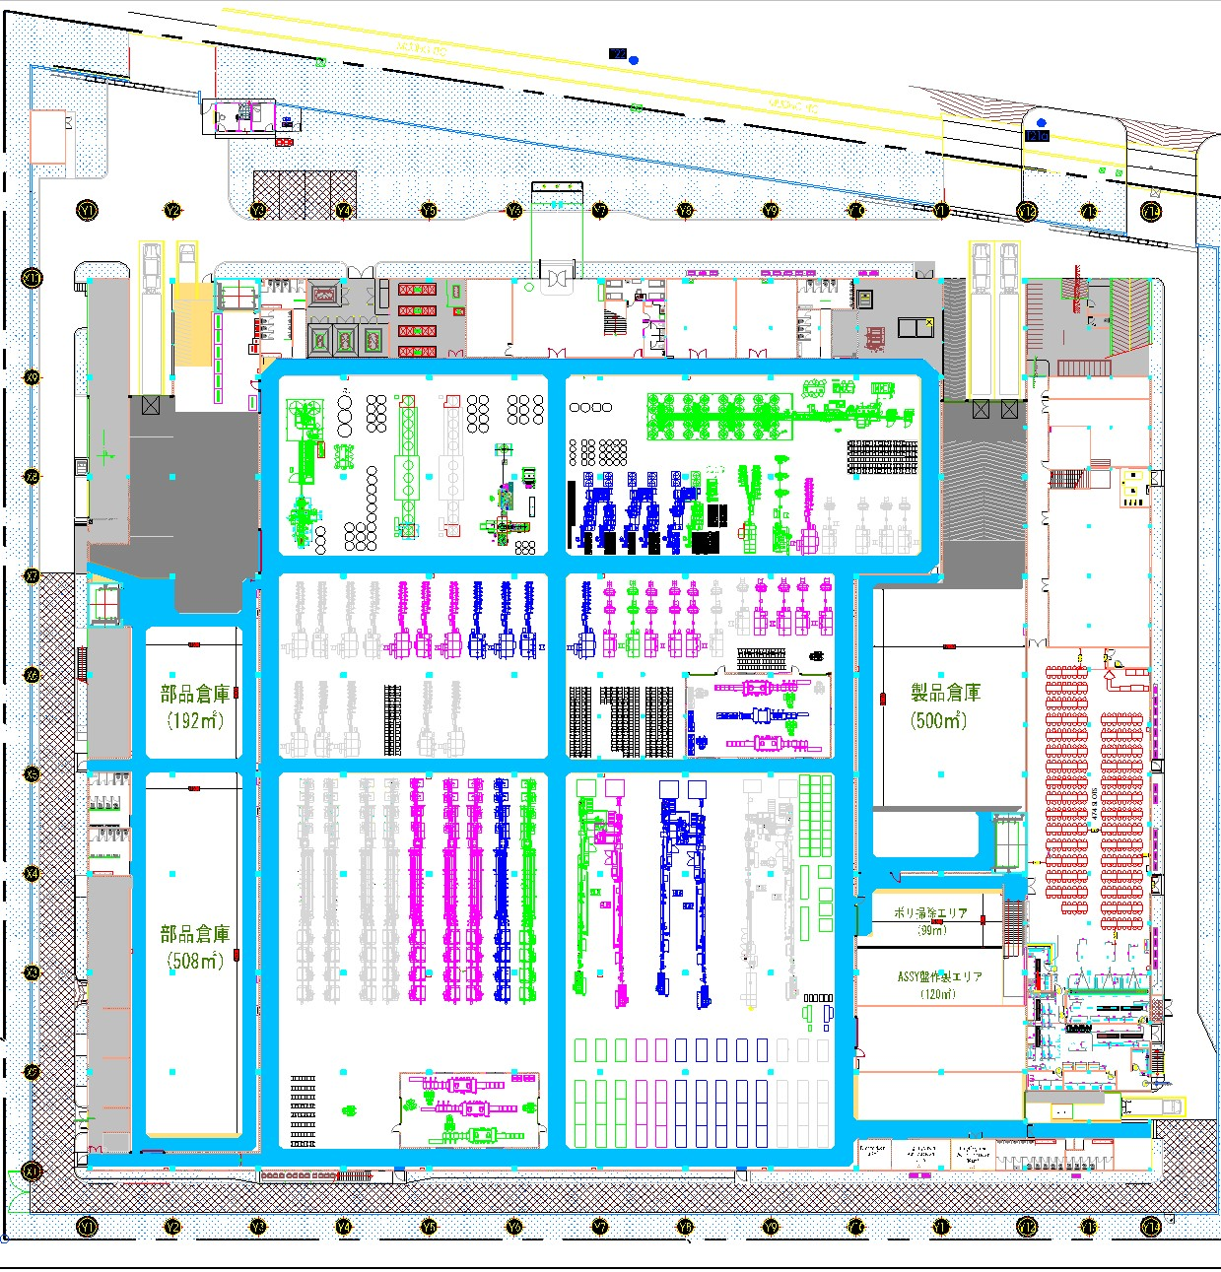

Vận chuyển dây điện bằng xe scooter
từ bục xe tải ⇄ thang máy 3
AGV THỨ 1 :
①Vận chuyển dây điện từ bục xe tải ⇄ thang máy 3
②.Ⅴận chuyển linh kiện từ kệ ⇄ thang máy 3

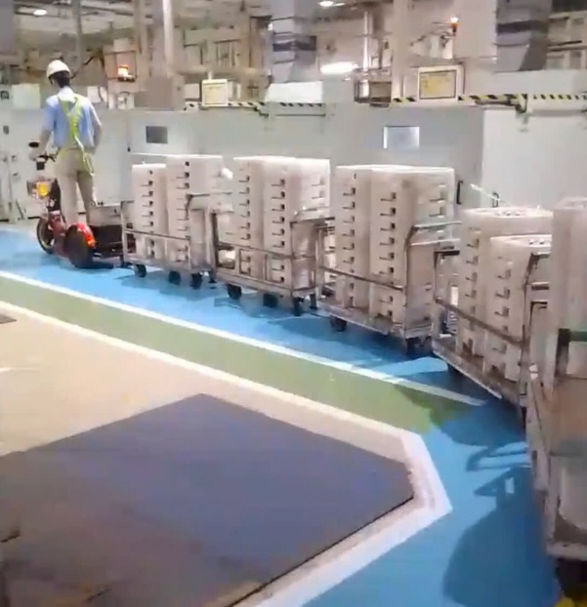
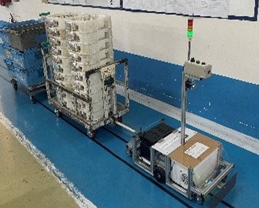

Người thao tác vận chuyển linh kiện đi bộ từ kệ ⇄ thang máy 3

DL scoter arumi
アルミ電線運搬工数
 |  | THỜI GIAN V/C SCOTER ARUMI
 |  | 項目 | スクーターで運搬 | AGVの活用
1 | Vệ sinh, 5s công đoạn, sắp xếp công đoạn | 1.掃除・5Ｓ | 9.9 分 | 9.9 分
2 | Sắp xếp khay rỗng chế tạo trả, quấn Gapd palet khay rỗng | 2.製造部から返却された空トレイを整理し、空トレイを載せたパレットをラップで巻く。 | 10.3 分 | 10.4 分
3 | Cung cấp nhựa vào bồn, kiểm tra nhựa trong bồn | 3.樹脂をタンクへ投入し、タンク内の樹脂を確認する。 | 80.5 分 | 80.5 分
4 | Kiểm tra, ghi ký lục bồn nhựa | 4.タンクを点検し、タンク点検記録を記入する。 | 4.0 分 | 4.0 分
5 | Cân rác, phân loại rác ở kho rác tập trung | 5.ゴミ置き場でゴミの計量および分別を行う。 | 140.2 分 | 140.2 分
6 | Di chuyển bộ đến phòng nhựa sạch kiểm tra nhựa trong bồn | 6.クリーン樹脂室へ移動し、タンク内の樹脂を確認する。 | 2.0 分 | 2.0 分
7 | Lấy toa gắn vào scooter → AGV | 7.電線台車をスクーターに接続する → AGV | 40.0 分 | 40.0 分
8 | Di chuyển bằng xe scooter : Tài phối =>buhin =>Thang máy 3 | 8.スクーターで運搬（アルミ出荷ヤード → エレベーター③ ） | 51.4 分 | 0.0 分
11 | Chờ thang máy để chuyển hàng lên chế tạo | 9.エレベーターの待ち | 22.1 分 | 0.0 分
9 | Xuống hàng xe scooter | 10.電線台車をスクーターから取り出た後、エレベーター内へ運搬する | 43.9 分 | 0.0 分
 | lấy toa rỗng gắn vào scooter | 11.空の台車をスクーターに接続する | 33.1 分 | 0.0 分 | 資材課が担当です
10 | Di chuyển về bằng xe scooter : Thang máy 3 => xoắn dây => Tài phối | 12.スクーターで戻る。（エレベーター③ →アルミ出荷ヤード） | 46.5 分 | 0.0 分
 | tháo toa rỗng | 13.空の台車をスクーターから取り出す | 25.0 分 | 0.0 分 | 自動
13 | Vận chuyển nhựa và nhập nhựa về cửa hàng | 14.樹脂を運搬し、ストアへ入庫する。 | 24.0 分 | 37.0 分 | 電動ハンドリフトで運搬
14 | Quản lí truyền đạt thông tin | 15.スタッフが情報を共有・伝達し、業務の指示・指導を行う。 | 18.4 分 | 18.4 分
15 | Trộn nhựa màu | 16.カラ樹種を混合する | 38.7 分 | 38.7 分
16 | Xuống hàng xe tải | 17.トラックから荷降ろしを行う。 | 19.8 分 | 19.8 分
17 | Xếp hộp đóng hàng nước ngoài | 18.海外向け出荷用の箱を積み付ける。 | 42.8 分 | 42.8 分
18 | Họp, tập thể dục | 19.朝礼・体操 | 12.2 分 | 12.2 分
19 | Vệ sinh, uống nước | 10.トイレに行って水を飲む | 15.1 分 | 15.1 分
 |  | TOTAL | 680.0 分 | 471.0 分
 |  |  |  | -208.9 分
 |  |  |  | -3.5 hr

